２階男子トイレ１
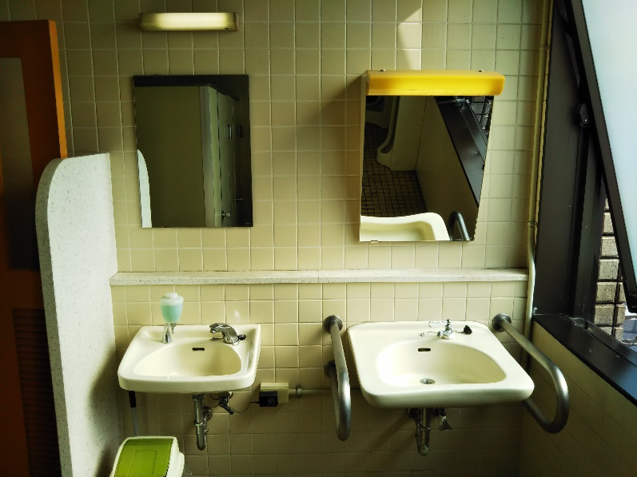
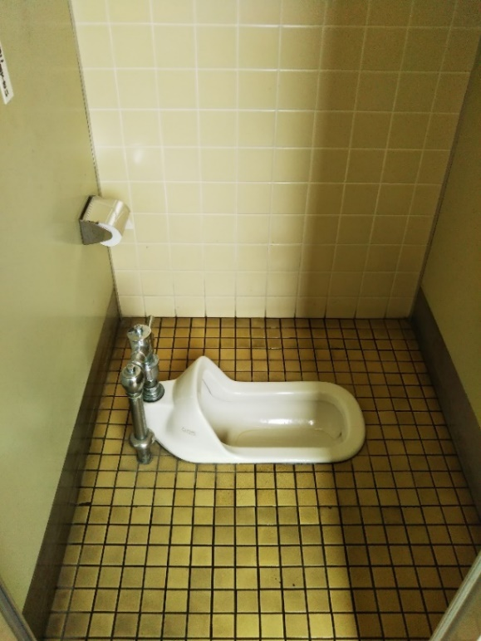
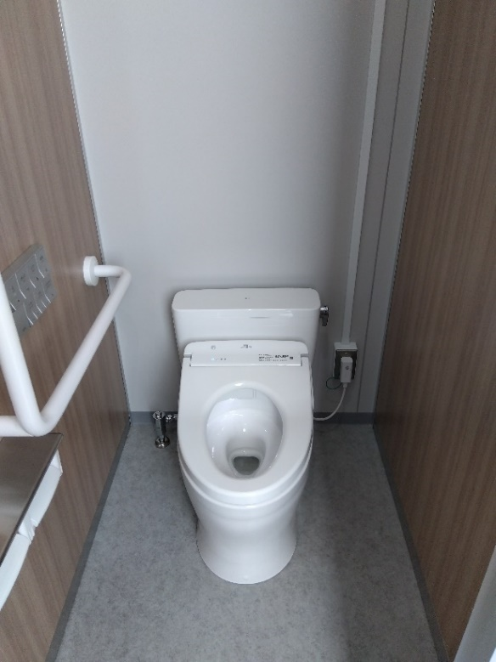
２階 男子トイレ大便器様式化前 | ２階 男子トイレ大便器様式化後

２階 男子トイレ大便器洋式取替前 | ２階 男子トイレ大便器洋式取替後
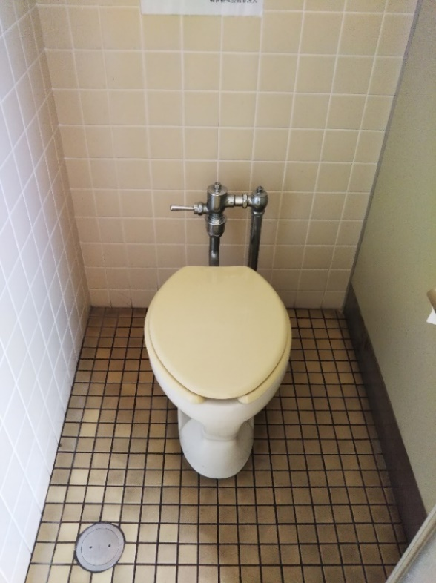
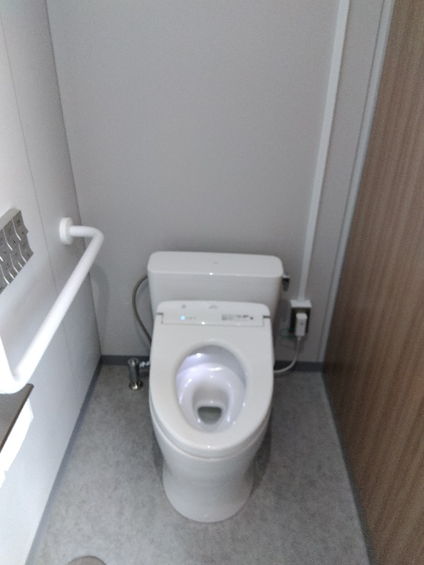

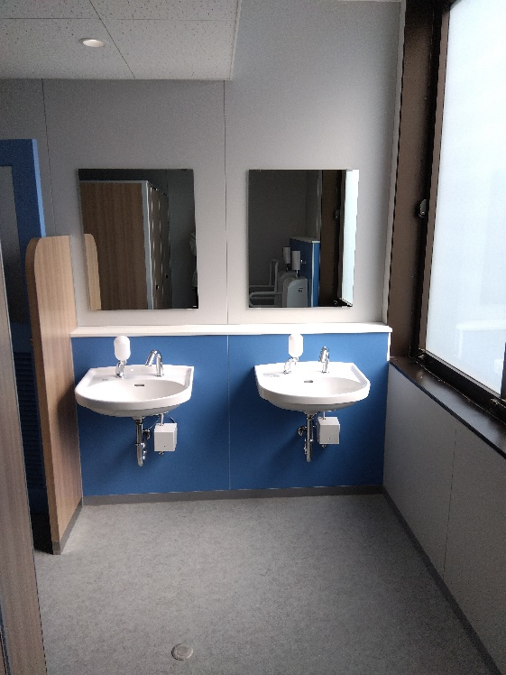
２階 男子トイレ洗面器・鏡取替前 | ２階 男子トイレ洗面器・鏡取替後

２階男子トイレ２
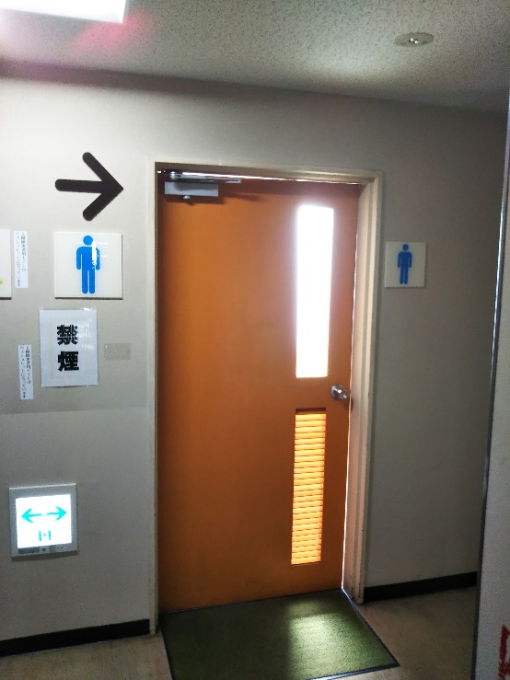
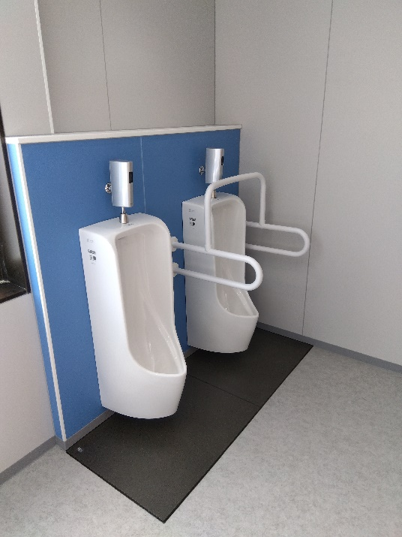
２階 男子トイレ小便器・ステンレス手摺取替前 | ２階 男子トイレ小便器・ステンレス手摺取替後
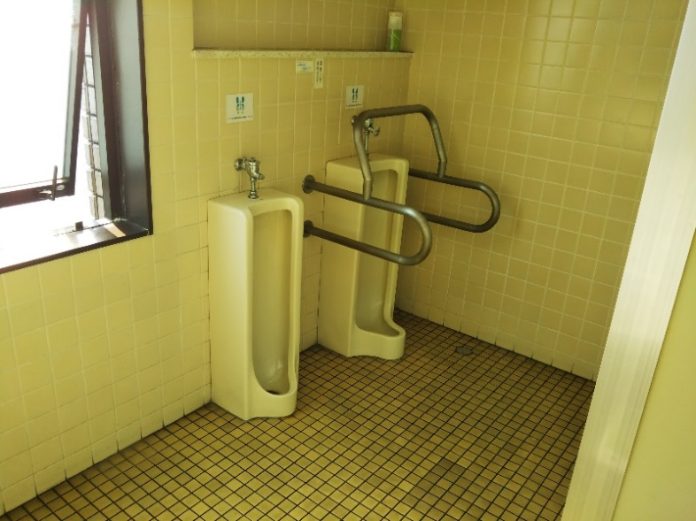

２階 男子トイレブース取替前 |  | ２階 男子トイレブース取替後
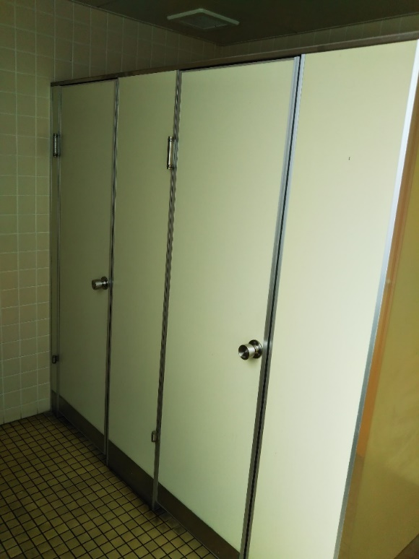
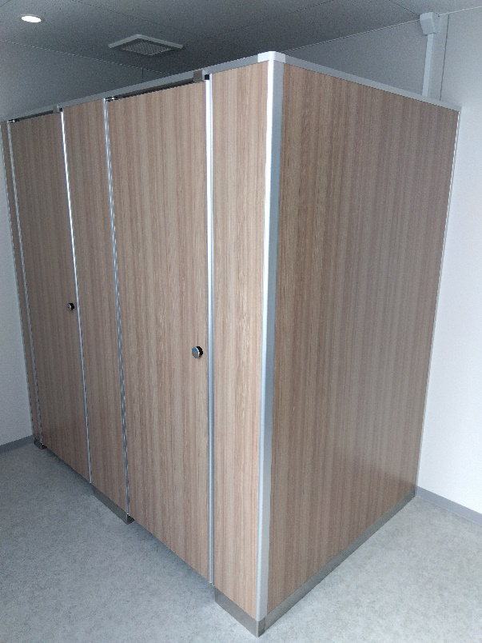

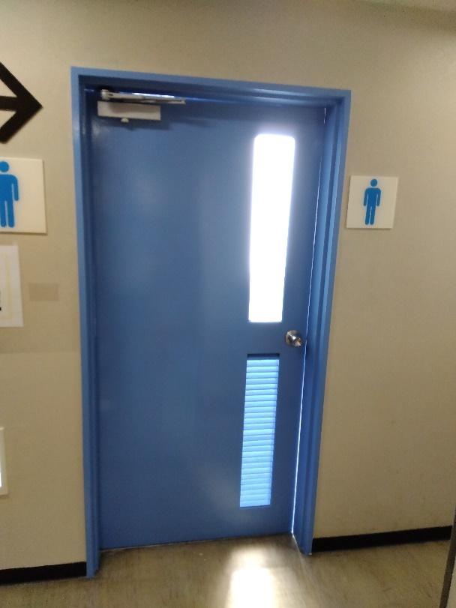
２階 男子トイレドア塗替前 |  | ２階 男子トイレドア塗替後

２階身障者トイレ
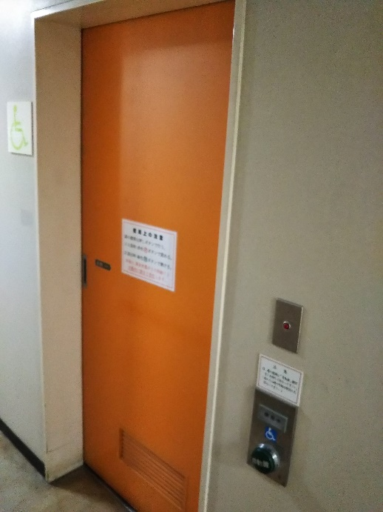
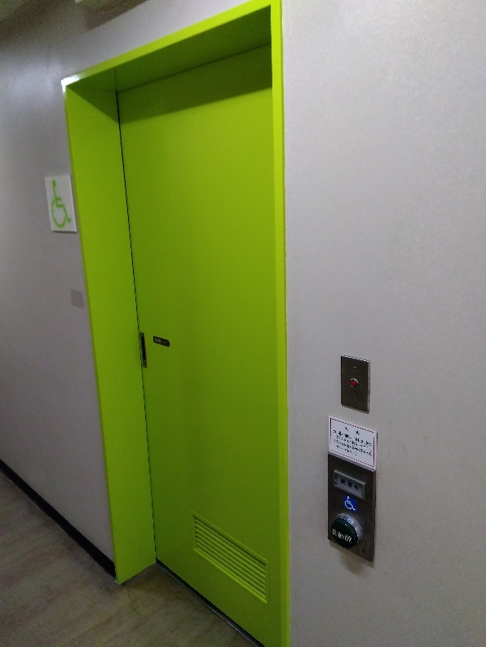
２階身障者トイレドア塗替前 | ２階身障者トイレドア塗替前後

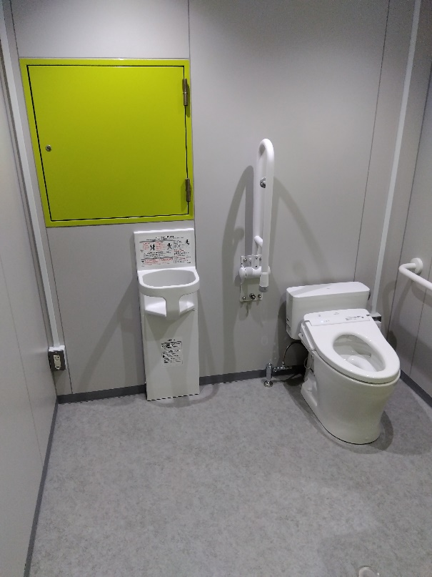
２階身障者トイレ・ステンレス手摺取替前 |  | ２階身障者トイレ・ステンレス手摺取替後
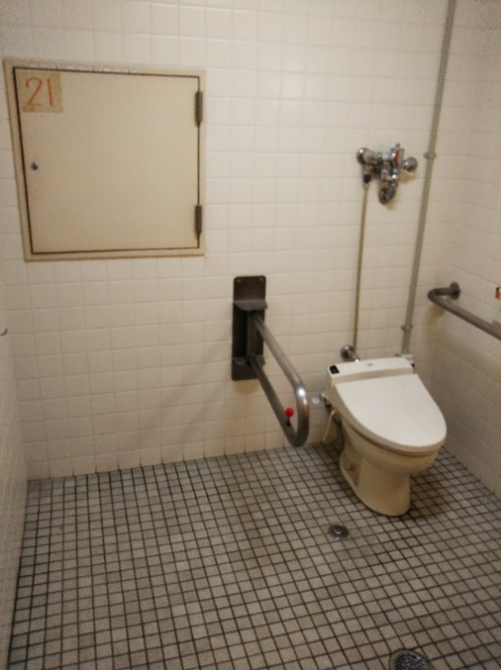

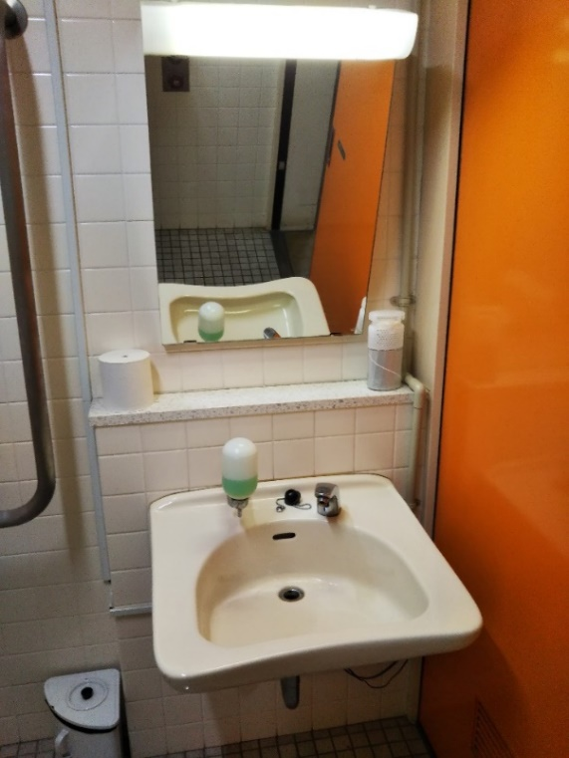
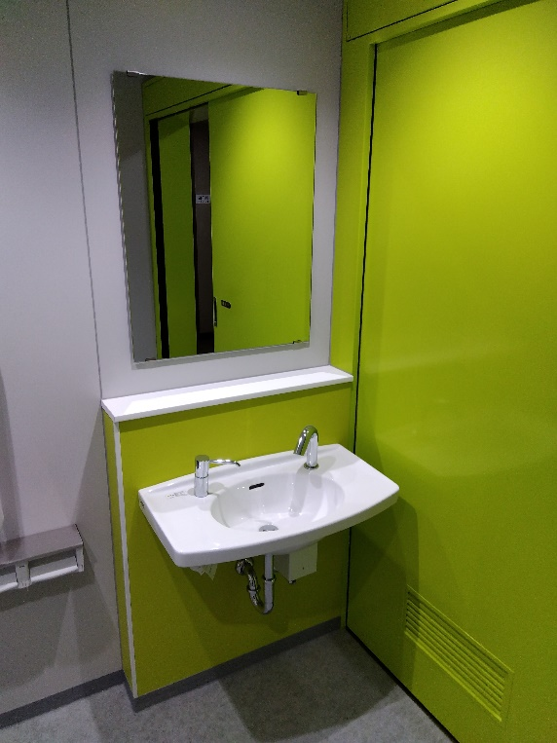
２階身障者トイレ洗面器・鏡取替前 |  | ２階身障者トイレ洗面器・鏡取替後

２階女子トイレ１
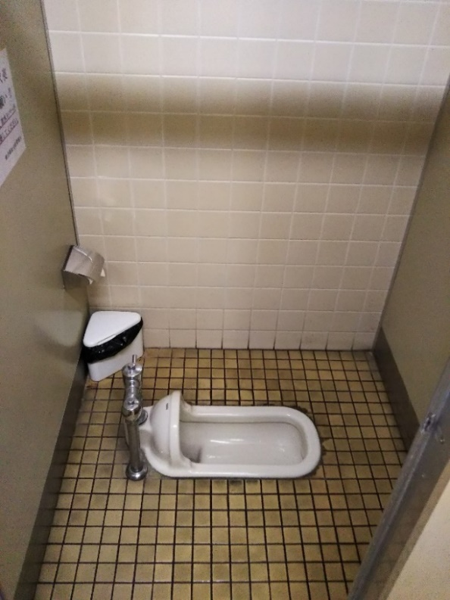
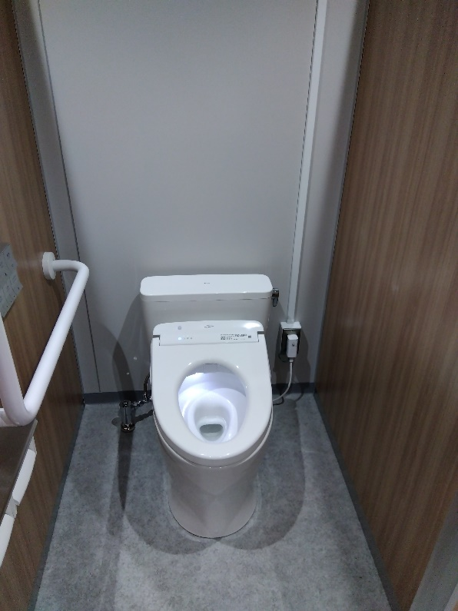
２階 女子トイレ洋式化前 | ２階 女子トイレ洋式化後

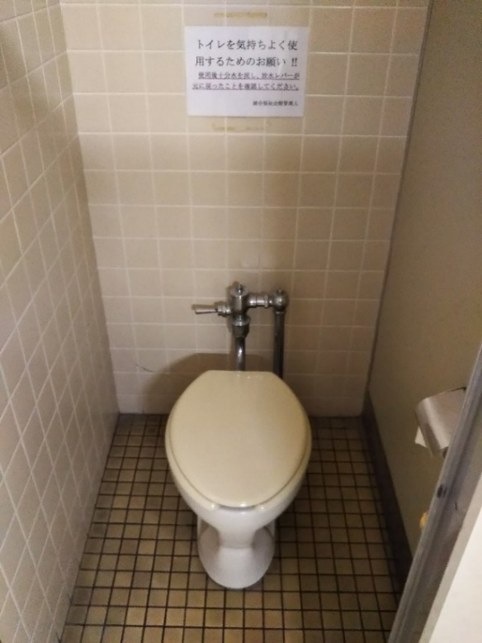

２階 女子トイレ洋式取替前 | ２階 女子トイレ洋式取替前

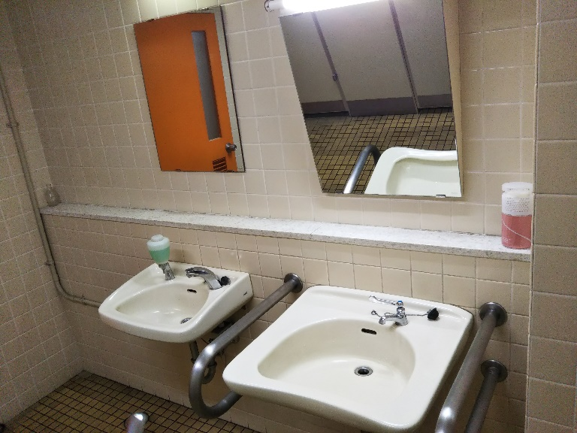
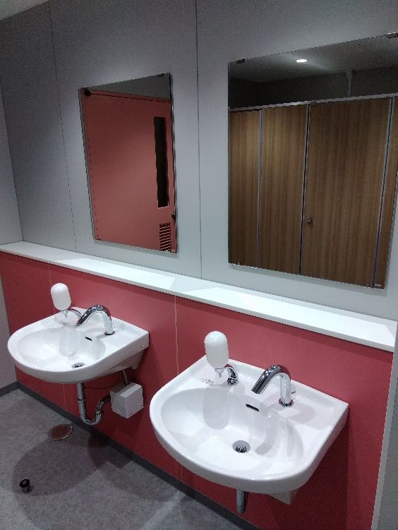
２階 女子トイレ洗面器・鏡取替前 | ２階 女子トイレ洗面器・鏡取替前

２階女子トイレ２
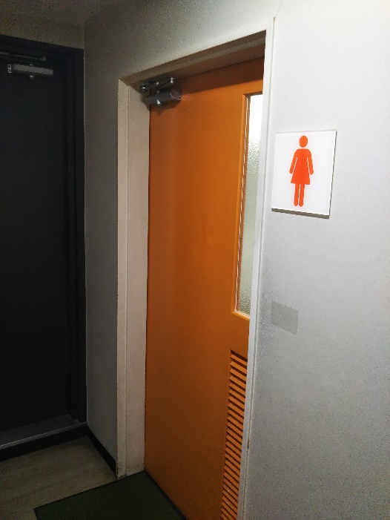
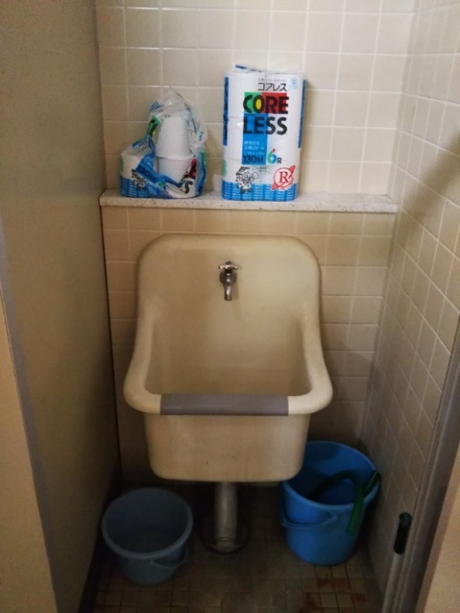
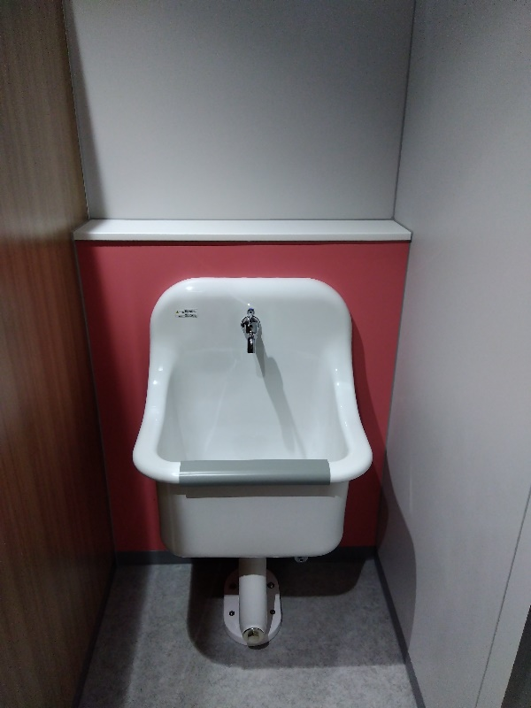
２階 女子トイレSK取替前 | ２階 女子トイレSK取替後

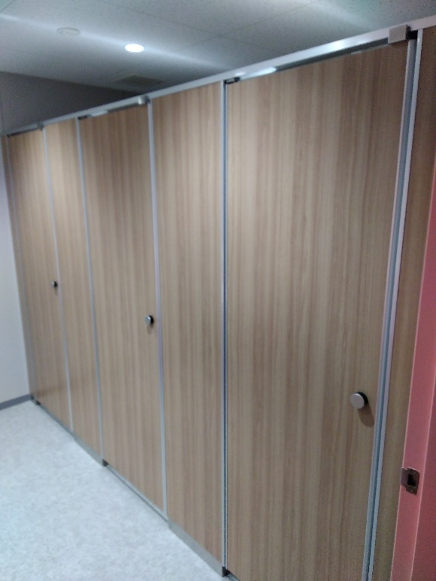
２階 女子トイレブース取替前 | ２階 女子トイレブース取替後
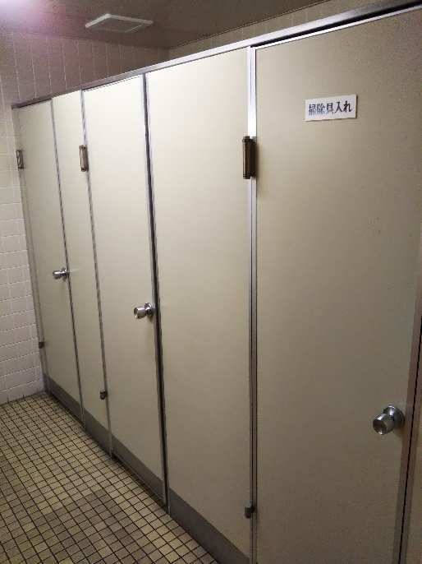

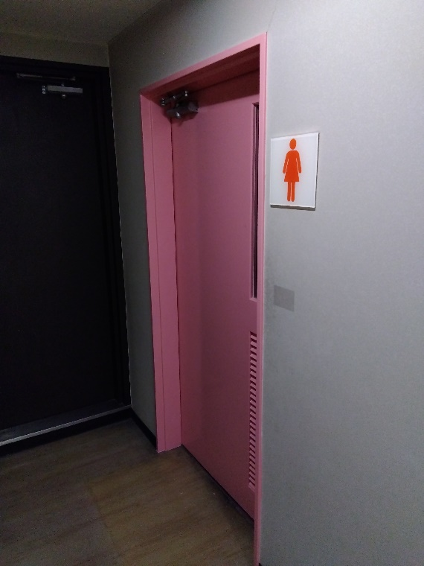
２階女子トイレドア塗替前 | ２階女子トイレドア塗替後

